Накладная-№3
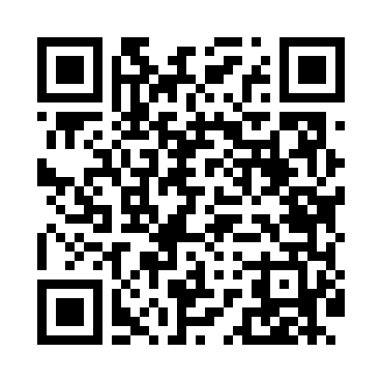
Номер товарно-транспортной накладной: |  |  | Торговый представитель: Amriyev Muhammad
Поставщик: Toshkent falcon fly 2 |  |  | Телефон торгового представителя: +998972880505
Дата отгрузки: 02.11.2025 |  |  | Контрагент: """" Klient
Дата консигнации: |  |  | Адрес:
Доставщик: |  |  | Телефон:
Телефон доставщика:
Время заказа: 02.11.2025 14:16:09
№ | Штрих-код | Название товаров (работ,услуг) | Количество | Количество в кейсе | Цена | Сумма
 |  |  | 50 |  |  | 64
1 | 6915649156084 | Пластиковый салатница DB-59-79 | 20 | 20 шт. | 1.30 | 26
2 | 6915646559406 | Пластмасса ликоб 4.2" D176142 4.2" 10.5x10.5x 5.5 sm DB-59-40 | 20 | 20 шт. | 0.90 | 18
3 | 6900420141205 | Керамическая салатница DB-141-20 | 10 | 10 шт. | 2 | 20
Итого: 64$|->UZS: 800,000.00

